Sheet1
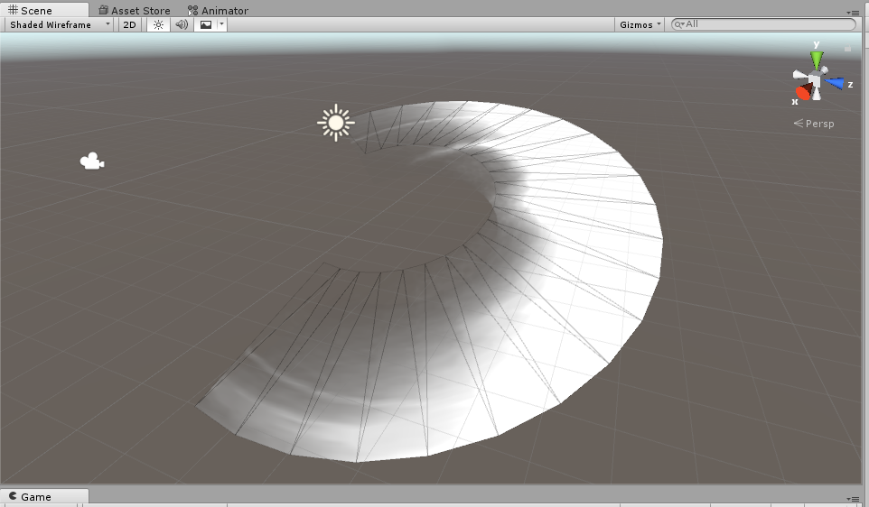
问题 ：
 | 特效blend以后出现黑：
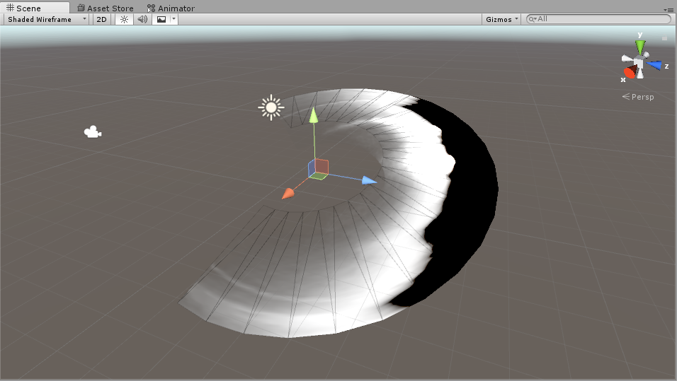

 | shader中这样算的， MainBright 亮度给到了 8 .

 | blend ： A *A.a + B *(1-A.a ) 由于在给到blend 时候系统并没有做限制 ，(0,1) 而是先做了blend 硬件显示在做的限制。

 | 在上面 B 就出现了负数， 所以导致 叠加到背景上 出新黑问题，

 | 最后在显示一瞬间， 限制到了 0 ， 无哦一我们看到的是黑。

 | 修改方法， 最后 给a做一个限制， 在给到blend 时候， 融合就不会出错。

 | 更改 ：

